Sheet1
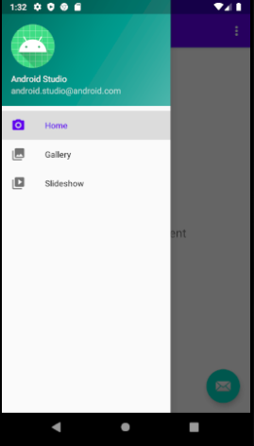
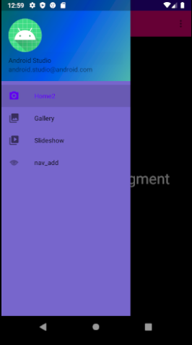
 | ●アイコン画像
 | res\layout\nav_header_main.xml
●背景色 | ImageViewにて定義されている。
res\layout\nav_header_main.xml | app:srcCompat="@mipmap/ic_launcher_round"が
LinearLayoutにて設定されている | 以下の画像リソースを参照している。
以下のようにテーマで設定するには… | res\mipmap-anydpi\ic_launcher.png
①android:theme="@style/AppTheme.NaviHeader"と設定 | res\mipmap-anydpi-v26\ic_launcher.xml
②スタイルファイルにて以下の定義を作る
res\values\styles.xml | ※res\mipmap-anydpi-v26\ic_launcher.xmlは、
<style name="AppTheme.NaviHeader"> | 別途res\drawableの中にあるxmlファイルを参照することで
<item name="android:background">@drawable/side_nav_bar_blue</item> | 作成されている。
</style> | ので、参考ファイルの値を変更してみたが、
上記だけでは、内包するtextviewなどにも反映されてしまう問題にハマった。 | アイコンへの反映はならなかったため別途Pngファイルへの
今のところ、解決策として | 変換処理が必要になると思われます。
関連するviewすべてにandroid:background="#00000000"を設定することで | 初めから、Pngファイルを用意し
回避している。 | app:srcCompatに設定すればいいと思います。
＃００００００００は、透明色になります。

res\layout\activity_main.xml
NavigationViewにて、
android:background="#7766cc"を設定する。


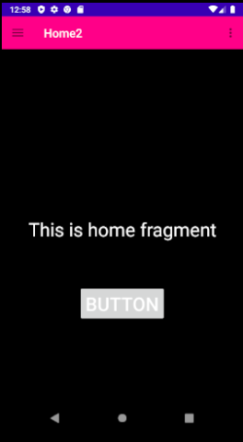
Activityではなく、Fragmentを使って画面を表示する場合

res\layout\fragment_＊＊＊.xml内のConstraintLayoutにて
android:theme="@style/AppTheme.*****"を設定する。
res\values\styles.xml
<style name="AppTheme.****">
<item name="android:textColor">#ffffff</item> | 文字色設定
<item name="android:textSize">32dp</item> | 文字サイズ設定
<item name="android:background">@color/black</item> | 背景色設定
</style>

res\layout\app_bar_main.xml内のToolbarにて
android:theme="@style/AppTheme.CustomToolBar"を設定する
res\values\styles.xml
<style name="AppTheme.CustomToolBar"> | ツールバー設定
<item name="colorPrimary">#ff0088</item> | 背景色設定
<item name="android:textColorPrimary">#ffffff</item> | 文字色設定
</style>

